Solicitud gráfica
 | Área: | Ciencias Naturales |  |  | Fecha:
 | Grado: | 9
 | Título del tema: | Las disoluciones |  |  | ¿Cuaderno de estudio o recurso? | Recurso
 | Editor: | Lyz Marcela Bernal Gómez |  |  | Motor del recurso | Diaporama F1

 | Código guión o recurso: | CN_09_09_REC10 | ← Para determinar este código, visite la hoja de Ayuda
 |  |  |  |  | ESPECIFICACIÓN DE ARCHIVOS A ENTREGAR
Núm. | Archivo Shutterstock o ruta en web | Imagen para: | Tipo | Ubicación de la imagen en el recurso Diaporama F1 | Nombre imagen SMALL | Tamaño imagen SMALL | Nombre imagen ZOOM | Tamaño imagen ZOOM | Descripción | Observaciones
IMG01 | 103818311 | Recurso Diaporama F1 | Fotografía | Contenido | CN_09_09_REC10_IMG01.png | 950 x 608 px |  |  |  | Por favor dejar la imagen hacia la derecha de tal manera que el texto se pueda ubicar a la izquierda
IMG02 | 45325528 | Recurso Diaporama F1 | Fotografía | Contenido | CN_09_09_REC10_IMG02.png | 950 x 608 px |  |  |  | Por favor dejar la imagen hacia la derecha de tal manera que el texto se pueda ubicar a la izquierda
IMG03 | 245380660 | Recurso Diaporama F1 | Fotografía | Contenido | CN_09_09_REC10_IMG03.png | 950 x 608 px |  |  |  | Por favor dejar la imagen hacia la derecha de tal manera que el texto se pueda ubicar a la izquierda
IMG04 | 243141508 | Recurso Diaporama F1 | Fotografía | Contenido | CN_09_09_REC10_IMG04.png | 950 x 608 px |  |  |  | Por favor dejar la imagen hacia la derecha de tal manera que el texto se pueda ubicar a la izquierda
IMG05 | 174412790 | Recurso Diaporama F1 | Fotografía | Contenido | CN_09_09_REC10_IMG05.png | 950 x 608 px |  |  |  | Por favor dejar la imagen hacia la derecha de tal manera que el texto se pueda ubicar a la izquierda
IMG06 | 114259840 | Recurso Diaporama F1 | Fotografía | Contenido | CN_09_09_REC10_IMG06.png | 950 x 608 px |  |  |  | Por favor dejar la imagen hacia la derecha de tal manera que el texto se pueda ubicar a la izquierda
IMG07 | 251161471 | Recurso Diaporama F1 | Fotografía | Contenido | CN_09_09_REC10_IMG07.png | 950 x 608 px |  |  |  | Por favor dejar la imagen hacia la derecha de tal manera que el texto se pueda ubicar a la izquierda
IMG08 | Ver observaciones y descripción | Recurso Diaporama F1 | Ilustración | Contenido | CN_09_09_REC10_IMG08.png | 950 x 608 px |  |  | 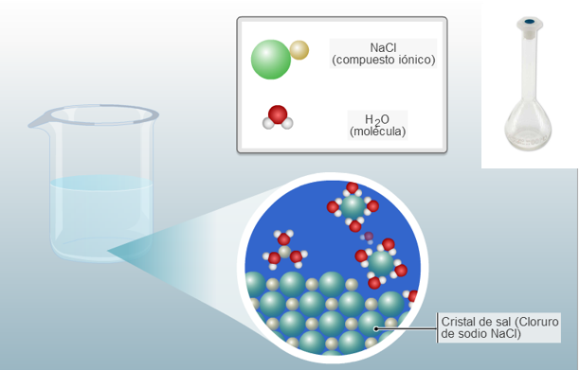 | Cambiar el vaso por un balón aforado como el que se encuentra en la parte superior derecha de la imagen guía. Hacer el zoom y el resto de la información que se presenta en la imagen guía. El balon aforado debe evidenciar que tiene agua. Manejar el color de fondo como el que se deja en la imagen guía. Por favor dejar la ilustración hacia la derecha de tal manera que el texto se pueda ubicar a la izquierda
IMG09 | Ver observaciones y descripción | Recurso Diaporama F1 | Ilustración | Contenido | CN_09_09_REC10_IMG09.png | 950 x 608 px |  |  | 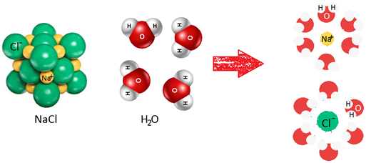 | Se deja imagen guía para el desarrollo. Tener en cuenta los colores de los átomos. En el caso de las moléculas de agua, solo hacer la notación en una de las moléculas. Hacerla en fondo blanco. La ilustración después de la flecha debe manejar las mismas esferas que antes de la flecha. Por favor dejar la ilustración hacia la derecha de tal manera que el texto se pueda ubicar a la izquierda
IMG10 | Ver observaciones y descripción | Recurso Diaporama F1 | Ilustración | Contenido | CN_09_09_REC10_IMG10.png | 950 x 608 px |  |  | 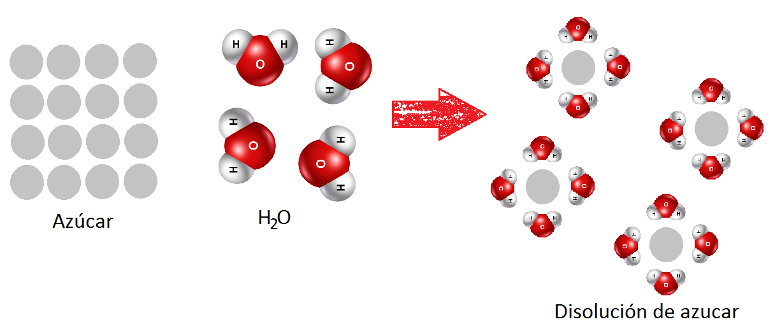 | Se deja imagen guía para el desarrollo. Tener en cuenta los colores de los átomos. En el caso de las moléculas de agua, solo hacer la notación en una de las moléculas. Hacerla en fondo blanco. Por favor dejar la ilustración hacia la derecha de tal manera que el texto se pueda ubicar a la izquierda

